名札作成シート
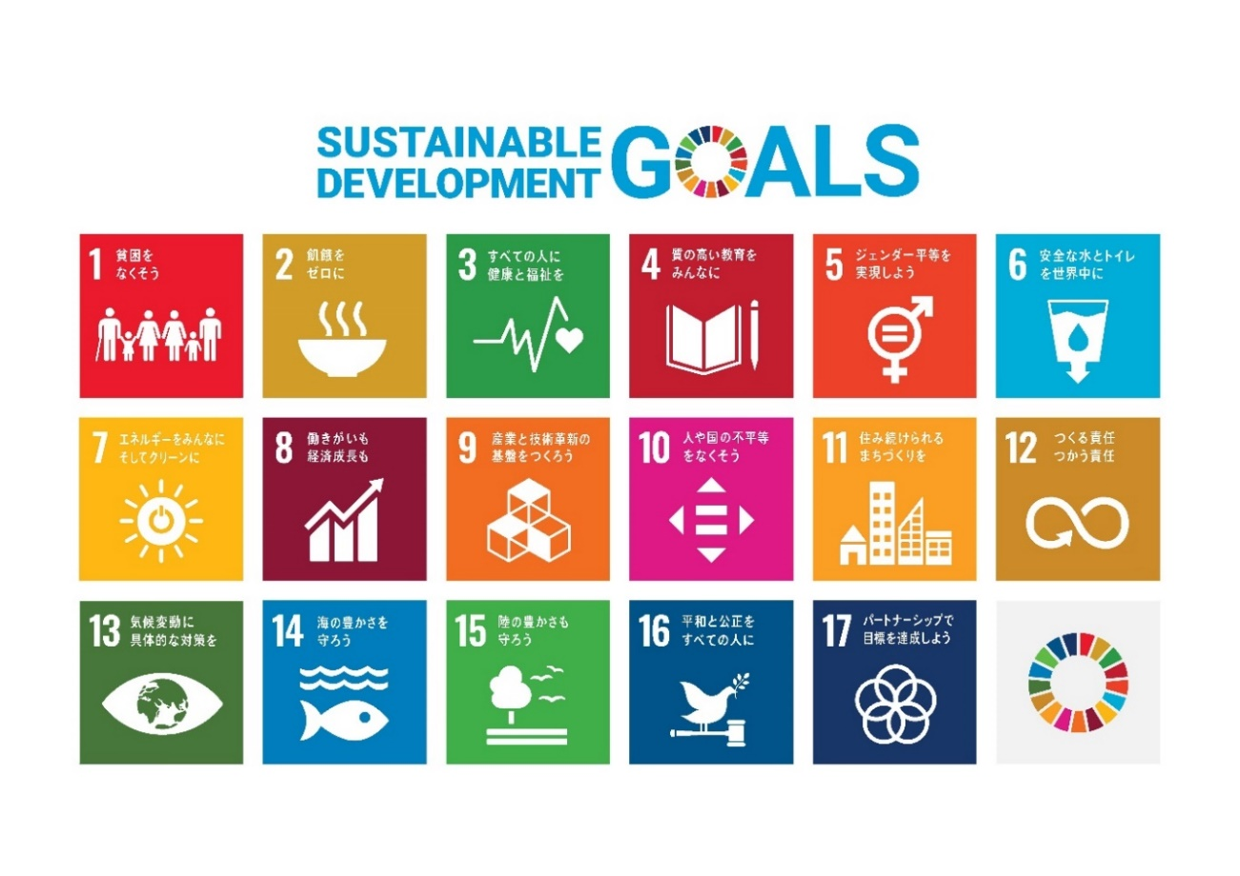
名札作成シート

当日の名札を作成しますので、ご記入をお願いいたします。
① | 団体名を記入してください ※個人会員は記入不要
② | 氏名を記入してください
③ | 自己ＰＲ文章（取り組んでいること、取り組みたいこと）を20文字以内で記入してください
④ | ③の内容が目指すＳＤＧｓゴールナンバーを１つ選んで記入してください

 | 団体名 | 参加者氏名 | 自己ＰＲ文章（20文字以内） | ゴール（1つ）
例 | 北九州市役所 | 松永 知子 | 洋服を捨てずにワクチンを届けています | 12
1

【ＳＤＧｓゴール】

